MATRIZ RCC_23
MATRIZ DE INFORMACIÓN MINIMA PARA INFORME DE RENDICIÓN DE CUENTAS AL CIUDADANO - EJERCICIO 2023

1- PRESENTACIÓN
Institución: |  | DIRECCIÓN NACIONAL DE MIGRACIONES
Periodo del informe: |  | JULIO- AGOSTO - SETIEMBRE
Misión institucional
Garantizar el cumplimiento de la Normativa Migratoria en el territorio nacional.

2-PRESENTACIÓN DE LOS MIEMBROS DEL COMITÉ DE RENDICIÓN DE CUENTAS AL CIUDADANO (CRCC)
https://www.migraciones.gov.py/application/files/6316/7767/8318/RES._DNM_N_183.pdf
Nro. | Dependencia |  | Responsable |  | Cargo que Ocupa
1 | Dirección General de Extranjeros |  | Lic. Claudia Paola Jara Sosa |  | Directora General
2 | Dirección General de Movimiento Migratorio |  | Sr. Favio Espinoza |  | Director General
3 | Dirección General de Asuntos Internacionales |  | Mgtr. Fernando Pedrozo |  | Director General
4 | Dirección General de Administración y Finanzas |  | Dra. Mónica Enciso |  | Directora General
5 | Secretaría General |  | Mgtr. Letizia Zayas |  | Secretaria General
6 | Dirección de Gabinete |  | Dra. Karina Gómez |  | Directora
7 | Dirección de Asesoría Jurídica |  | Dra. Nidia del Carmen Martínez |  | Directora
8 | Dirección de Gestión de Talento Humano |  | Lic. Susana Colorado |  | Directora
9 | Dirección de Auditoría |  | Econ. Reinaldo Ruiz Diaz |  | Coordinador
10 | Dirección de Tecnología de la Información y Comunicación |  | Lic. Gustavo Aguilar |  | Director
11 | Unidad de Transparencia y Anticorrupción |  | Abg. Nidia Villalba |  | Encargada
Cantidad de Miembros del CRCC:
Total Hombres : |  |  |  | 4
Total Mujeres: |  |  |  | 7
Total nivel directivo o rango superior: |  |  |  | 11
2- PLAN DE RENDICIÓN DE CUENTAS AL CIUDADANO
2.1. Resolución de Aprobación y Anexo de Plan de Rendición de Cuentas
https://www.migraciones.gov.py/application/files/8816/7767/9226/PLAN_DE_RENDICION_DE_CUENTAS_AL_CIUDADANO_-_2023.pdf

2.2 Plan de Rendición de Cuentas. (Copiar abajo link de acceso directo)
https://www.migraciones.gov.py/application/files/8816/7767/9226/PLAN_DE_RENDICION_DE_CUENTAS_AL_CIUDADANO_-_2023.pdf
Priorización | Tema |  | Vinculación POI, PEI, PND, ODS. | Justificaciones |  | Evidencia
1° | Jornadas de Regularización Migratoria |  | PND | Llegar a la maxima cantidad de extranjeros con intenciones de regularizar su permanencia legal en el país. |  | Anexo I - Informe de Producción de Jornadas de Regularización Migratoria, confeccionada por la DGE-DNM
2° | Deteccion de Documentos Fraudulentos |  | PND | Mediante el conocimiento e idoneidad de los funcionarios apostados en los Puestos de Control Migratorios y con la ayuda de las herramientas informaticas instaladas en los mismos, se pueden derivar los casos a las instituciones encargadas de la investigacion y pericia de tales documentos. |  | Sin Movimiento
3° | Operaciones De Control Intrafrontera |  | PND | Controles en ruta e inspecciones previas a Universidades locales, de empleo y reuniones con autoridades de la zona, de manera a verificar que los extranjeroes cuenten con sus documentos migratorios en regla y de no ser así, instarlos a cumplir con dicha obligacion. |  | Sin Movimiento
4° | Ejecución Presupuestaria |  | PND-POA | Administrar los Recursos Financieros provenientes del PGN 2023 ajustandose estrictamente a procedimientos legales a fin de rendir cuentas en forma |  | Presentada en Informes Trimestrales
5º | Innovaciones Tecnológicas |  | PND | Adquisicion de bienes tecnologicos acorde a las necesidades para mantener actualizados los procedimientos de los servicios. |  | Anexo II
Las JORNADAS DE REGULARIZACIÓN MIGRATORIA se realizan a fin de facilitar las admisiones legales a la máxima cantidad de extranjeros a fin de regularizac su permanencia en el país. Existe una participación directa con la población de las zonas donde se realizan dichas jornadas. Se vincula directamente con el Plan Nacional de Desarrollo Paraguay 2030, en su Eje Estratégico: Inserción de Paraguay en el mundo en forma adecuada.
3- GESTIÓN INSTITUCIONAL
3.1 Nivel de Cumplimiento de Minimo de Información Disponible - Transparencia Activa Ley 5189 /14
Mes | Nivel de Cumplimiento |  |  | Enlace publicación de SFP
Enero | 100% |  |  | https://www.sfp.gov.py/sfp/archivos/documentos/100_Enero_2023_d5lf7wr4.pdf
Febrero | 100% |  |  | https://www.sfp.gov.py/sfp/archivos/documentos/Informe_Febrero_2023_d05joq1l.pdf
Marzo | 100% |  |  | https://www.sfp.gov.py/sfp/archivos/documentos/Informe_Marzo_2023_jhpogm25.pdf
Abril | 100% |  |  | https://www.sfp.gov.py/sfp/archivos/documentos/Informe_Abril_2023_l9ouuprx.pdf
Mayo | 100% |  |  | https://www.sfp.gov.py/sfp/archivos/documentos/100Mayo_2023_oipbefm5.pdf
Junio | 100% |  |  | https://www.sfp.gov.py/sfp/archivos/documentos/100_Junio_2023_0b0a5slm.pdf
Julio | CALIFICACIÓN NO PUBLICADA HASTA LA FECHA. PENDIENTE DE PUBLICACIÓN SEGÚN CALENDARIO DE LA SFP
Agosto | CALIFICACIÓN NO PUBLICADA HASTA LA FECHA. PENDIENTE DE PUBLICACIÓN SEGÚN CALENDARIO DE LA SFP
Septiembre | CALIFICACIÓN NO PUBLICADA HASTA LA FECHA. PENDIENTE DE PUBLICACIÓN SEGÚN CALENDARIO DE LA SFP
Octubre
Noviembre
Diciembre
(Puede complementar información aquí y apoyarse en gráficos ilustrativos)
3.2 Nivel de Cumplimiento de Minimo de Información Disponible - Transparencia Activa Ley 5282/14
Mes | Nivel de Cumplimiento (%) |  |  | Enlace Portal de Transparencia de la SENAC
Enero | 100% |  |  | https://transparencia.senac.gov.py/portal?institucion=11
Febrero | 100% |  |  | https://transparencia.senac.gov.py/portal?institucion=11
Marzo | 100% |  |  | https://transparencia.senac.gov.py/portal?institucion=11
Abril | 100% |  |  | https://transparencia.senac.gov.py/portal?institucion=11
Mayo | 100% |  |  | https://transparencia.senac.gov.py/portal?institucion=11
Junio | 100% |  |  | https://transparencia.senac.gov.py/portal?institucion=11
Julio | 100% |  |  | https://transparencia.senac.gov.py/portal?institucion=11
Agosto | 100% |  |  | https://transparencia.senac.gov.py/portal?institucion=11
Septiembre | CALIFICACIÓN NO PUBLICADA HASTA LA FECHA. PENDIENTE DE PUBLICACIÓN SEGÚN CALENDARIO DE LA SENAC
Octubre
Noviembre
Diciembre
(Puede complementar información aquí y apoyarse en gráficos ilustrativos)
...
340 |  | PRODUCTOS DE CONSUMO DE OFICINA E INSUMOS | 680,434,635 | 151,772,000 | 528,662,635 | https://www.migraciones.gov.py/index.php/transparencia/5189/detalles/view_express_entity/4
3.6 EJECUCION FINANCIERA
RUBRO | DESCRIPCION | PRESUPUESTADO | EJECUTADO | SALDOS
100 | SERVICIOS PERSONALES | 32,828,568,850 | 6,487,148,035 | 26,341,420,815 | 20%
200 | SERVICIOS NO PERSONALES | 11,397,945,920 | 2,623,137,914 | 8,774,808,006 | 23%
300 | BIENES DE CONSUMO | 2,604,295,958 | 892,343,650 | 1,711,952,308 | 34%
500 | INVERSION FISICA | 1,189,587,000 | 190,696,002 | 998,890,998 | 16%
800 | TRANSFERENCIAS | 340,000,000 | 100,750,000 | 239,250,000 | 30%
900 | OTROS GASTOS | 150,000,000 | 99,478,300 | 50,521,700 | 66%
 | TOTALES | 48,510,397,728 | 10,393,553,901 | 38,116,843,827 | 21%

EJECUCION PRESUPUESTARIA
 | 0 | 0 | 0 | 32828568850 | 6487148035 | 26341420815
 | 0 | 0 | 0 | 11397945920 | 2623137914 | 8774808006
 | 0 | 0 | 0 | 2604295958 | 892343650 | 1711952308
 | 0 | 0 | 0 | 1189587000 | 190696002 | 998890998
 | 0 | 0 | 0 | 340000000 | 100750000 | 239250000
 | 0 | 0 | 0 | 150000000 | 99478300 | 50521700

4- PARTICIPACIÓN CIUDADANA
4.1. Canales de Participación Ciudadana existentes a la fecha.
N° | Denominación | Descripción |  | Dependencia Responsable del Canal de Participación |  | Evidencia (Página Web, Buzón de SQR, Etc.)
1 | Correo electrónico de atención al ciudadano | E-mail habilitado para consultas, reclamos y denuncias |  | Sección de Contact Center del Departamento de Prensa | Dirección de Gabinete |  | migraciones@migraciones.gov.py
2 | Red social Facebook | Página oficial verificada en Facebook |  | Sección de Medios Digitales del Departamento de Prensa | Dirección de Gabinete |  | https://www.facebook.com/MigracionesPY/
3 | Red Social Twitter | Cuenta oficial verificada en Twitter |  | Sección de Medios Digitales del Departamento de Prensa | Dirección de Gabinete |  | https://twitter.com/MigracionesPY
4 | Red Social Instagram | Cuenta oficial en Instagram |  | Sección de Medios Digitales del Departamento de Prensa | Dirección de Gabinete |  | https://www.instagram.com/Migracionespy/
5 | Portal de Acceso a la Información Pública | Portal de solicitud de información pública del Gobierno Nacional |  | Dirección de Gabinete |  | https://informacionpublica.paraguay.gov.py/
6 | Portal de Denuncias | Portal de denuncias del Gobierno Nacional |  | Dirección de Gabinete |  | www.denuncias.gov.py
7 | Contact Center | Línea telefónica habilitada para atención |  | Sección de Contact Center del Departamento de Prensa | Dirección de Gabinete |  | 021 411 2000
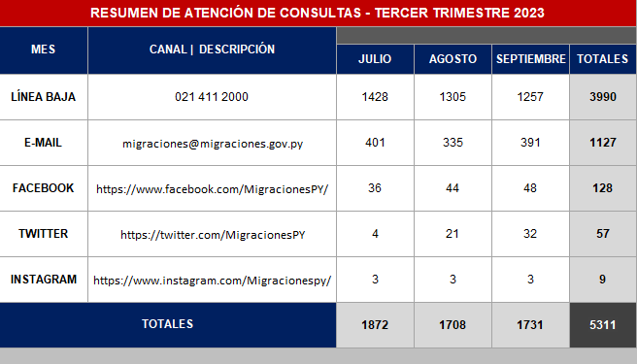 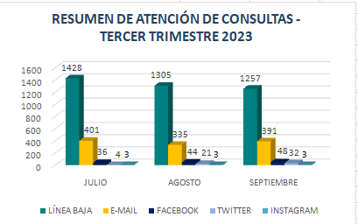
4.2. Participación y difusión en idioma Guaraní
Producto (actividades, materiales, insumos, etc) |  | Descripción |  | Fecha | Enlace
 |  | No informada por la Dirección de Gabinete
(Puede complementar información aquí y apoyarse en gráficos ilustrativos)
4.3 Diagnostico "The Integrity app"
Cantidad de funcionarios que completaron el diagnostico | Cantidad de mujeres | Cantidad de hombres | Descripción de las actividades realizadas en base a los resultados |  |  | Evidencia
45 | 29 | 16 | Capacitación dirigida a Directores Generales, Directores, Coordinadores y Jefes de Departamento referente a "Conocimientos de conceptos y principios especificos de Integridad y Vfalores Éticos" |  |  | Anexo III
(Puede complementar información aquí y apoyarse en gráficos ilustrativos)
5- INDICADORES MISIONALES DE RENDICIÓN DE CUENTAS AL CIUDADANO
5.1- Indicadores Misionales Identificados
...
(Puede complementar información aquí y apoyarse en gráficos ilustrativos)
7.2 Modelo Estándar de Control Interno para las Instituciones Públicas del Paraguay
Periodo |  |  | Calificación MECIP de la Contraloría General de la República (CGR)
2019 |  |  | 0.58
2020 |  |  | 1.29
2021 |  |  | 1.75
2022 |  |  | 1.71
8- DESCRIPCIÓN CUALITATIVA DE LOGROS ALCANZADOS
 |  |  | 04/07/2023 05/07/2023 | En la ciudad de Buenos Aires, República Argentina, tuvo lugar la II Reunión de la Plataforma Regional contra la Trata de Personas y el Tráfico Ilícito de Migrantes.La Dirección Nacional de Migraciones estuvo reprersentada por la Directora General de Asuntos INternacionales, Mgtr. Letizia Zayas.
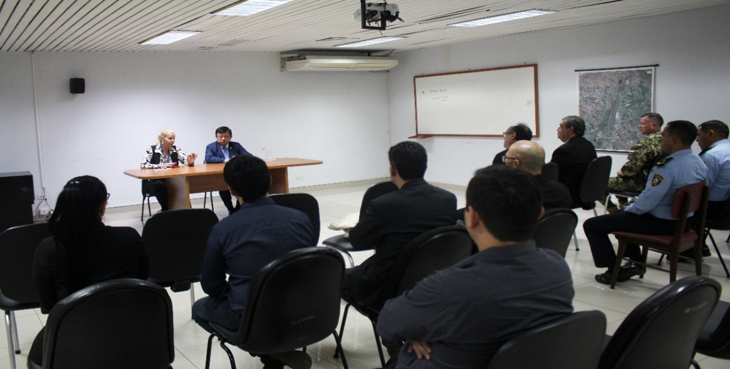 |  |  | 2023-07-11 | Reunión técnica entre autoridades de la Dirección Nacional de Migraciones y la Dirección Nacional de Aeronáutica Civil (DINAC), en la cual se consensuaron aspectos técnicos y logísticos con miras a brindar mayor celeridad a los procedimientos de control de pasajeros.El objetivo común es lograr un mejor aprovechamiento de las nuevas instalaciones ubicadas en el espigón norte de la principal estación aérea del país, que cuenta con cuatro boxes de control para pasajeros paraguayos y extranjeros, más dos terminales de auto registro migratorio con reconocimiento facial para la agilización del ingreso de connacionales, mayores de edad, con cédula de identidad paraguaya.

 |  |  | 2023-07-21 | Servidores públicos de la Dirección Nacional de Migraciones (DNM) participaron en el Curso de Capacitación sobre Detección de Documentos Falsos, organizado en el marco del Programa EUROFRONT, financiado por la Unión Europea.
 |  |  | 2023-07-24 | Migraciones presenta nuevo manual de procedimientos para los servidores públicos de frontera

 |  |  | 2023-07-28 | Paraguay y Taiwán estrecharon vínculos migratorios en curso multilateral
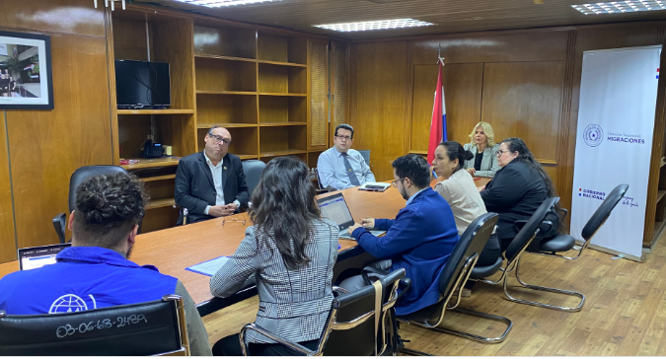 |  |  | 2023-07-31 | Migraciones y OIM presentaron avances en proyectos de cooperación para la gestión de fronteras y atención a migrantes

 |  |  | 2023-08-10 | Migraciones realizó la rendición de cuentas de su gestión durante el periodo 2020-2023
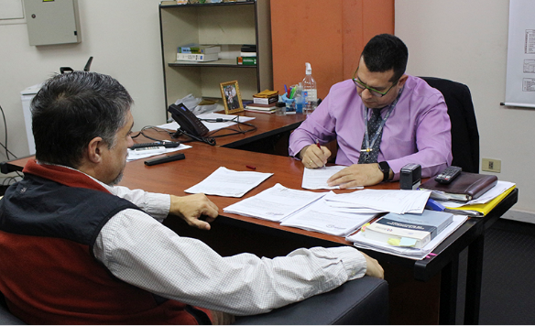 |  |  | 2023-08-14 | Migraciones y MITIC iniciaron proceso para la habilitación de trámites en línea y botón de pago de multas

 |  |  | 2023-08-18 | Jorge Kronawetter asume el cargo de Director Nacional de Migraciones de la República del Paraguay
 |  |  | 2023-08-22 | Titulares de Migraciones y MITIC establecerán trabajo colaborativo con miras a la modernización tecnológica de la institución

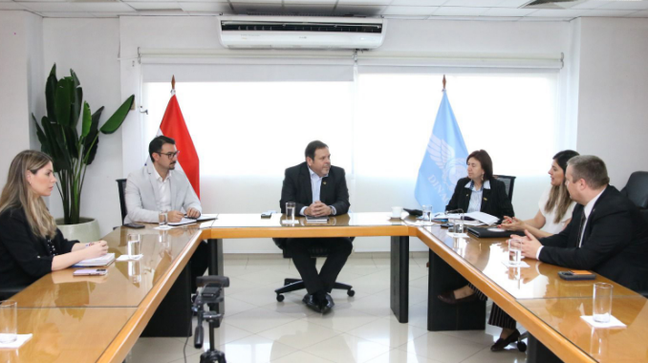 |  |  | 2023-08-23 | Coordinan acciones para optimizar la facilitación y seguridad aeroportuaria
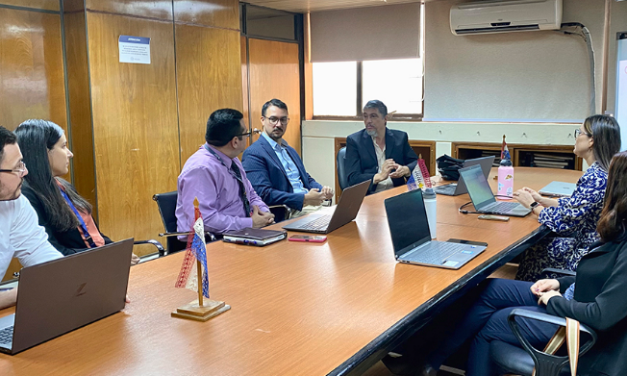 |  |  | 2023-08-24 | Avanzan trabajos técnicos en el marco de la implementación de los primeros trámites migratorios en línea

 |  |  | 2023-08-25 | Migraciones y la Policía Federal del Brasil establecerán un sistema de intercambio de alertas nacionales e internacionales
 |  |  | 2023-08-28 | Cancillería y Migraciones unirán esfuerzos para la integración fronteriza y la facilitación de la inversión extranjera en Paraguay

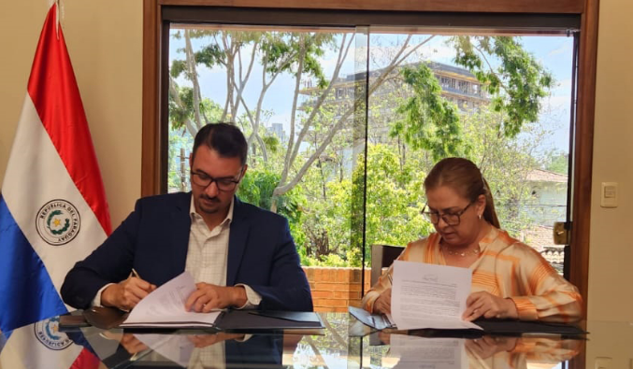 |  |  | 2023-08-29 | Titulares de Migraciones y SENABICO suscribieron convenio de cooperación
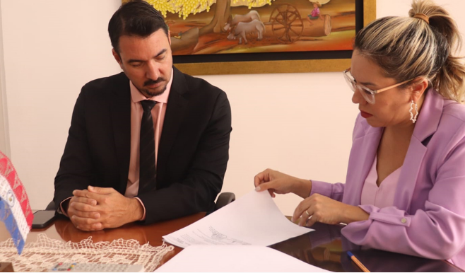 |  |  | 2023-09-07 | Migraciones y SENATUR establecen acciones conjuntas orientadas al fortalecimiento del turismo receptivo

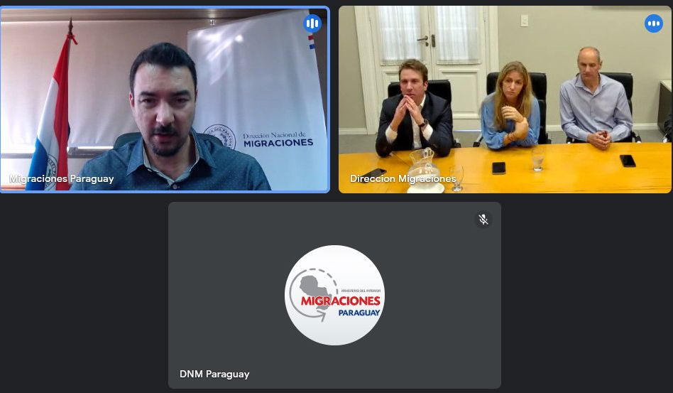 |  |  | 2023-09-11 | Reunión entre autoridades migratorias de Paraguay y Argentina busca optimizar cruces fronterizos
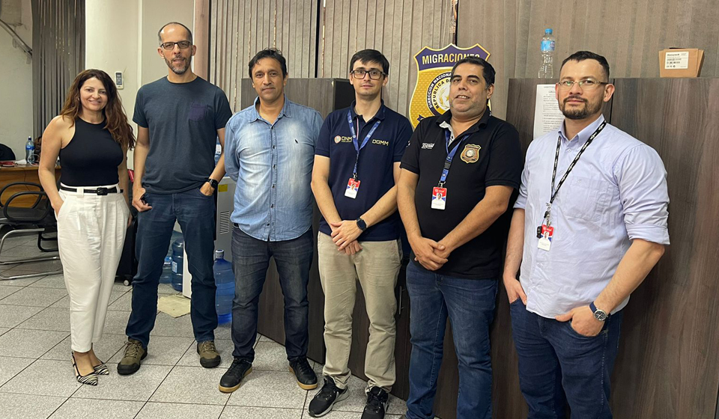 |  |  | 2023-09-13 | Delegaciones migratorias de Paraguay y Brasil realizaron relevamiento técnico en zona primaria del Puente de la Amistad

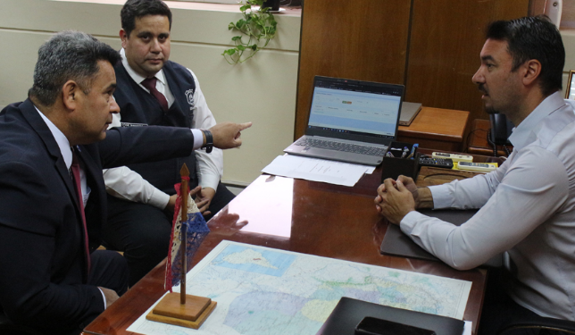 |  |  | 2023-09-18 | Migraciones e INTERPOL afianzan cooperación para la seguridad transfronteriza
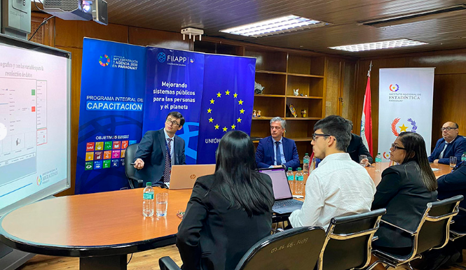 |  |  | 2023-09-20 | Debaten incorporación de datos migratorios al Sistema de Registros Administrativos de Población

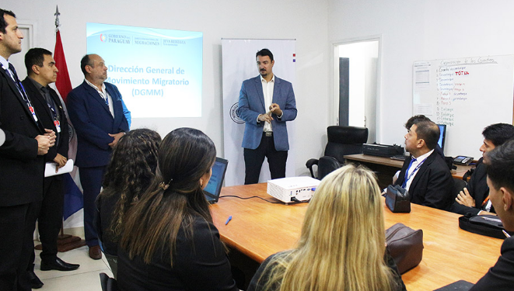 |  |  | 2023-09-21 | Inicio ciclo de Prácticas de Control Migratorio de la Dirección Nacional de Migraciones.
 |  |  | 2023-09-25 | IRepresentantes de Migraciones concluyeron taller práctico sobre protección de datos estadísticos en el INE

 |  |  | 2023-09-26 | Servidores públicos migratorios iniciaron capacitación sobre gestión y uso de datos para políticas
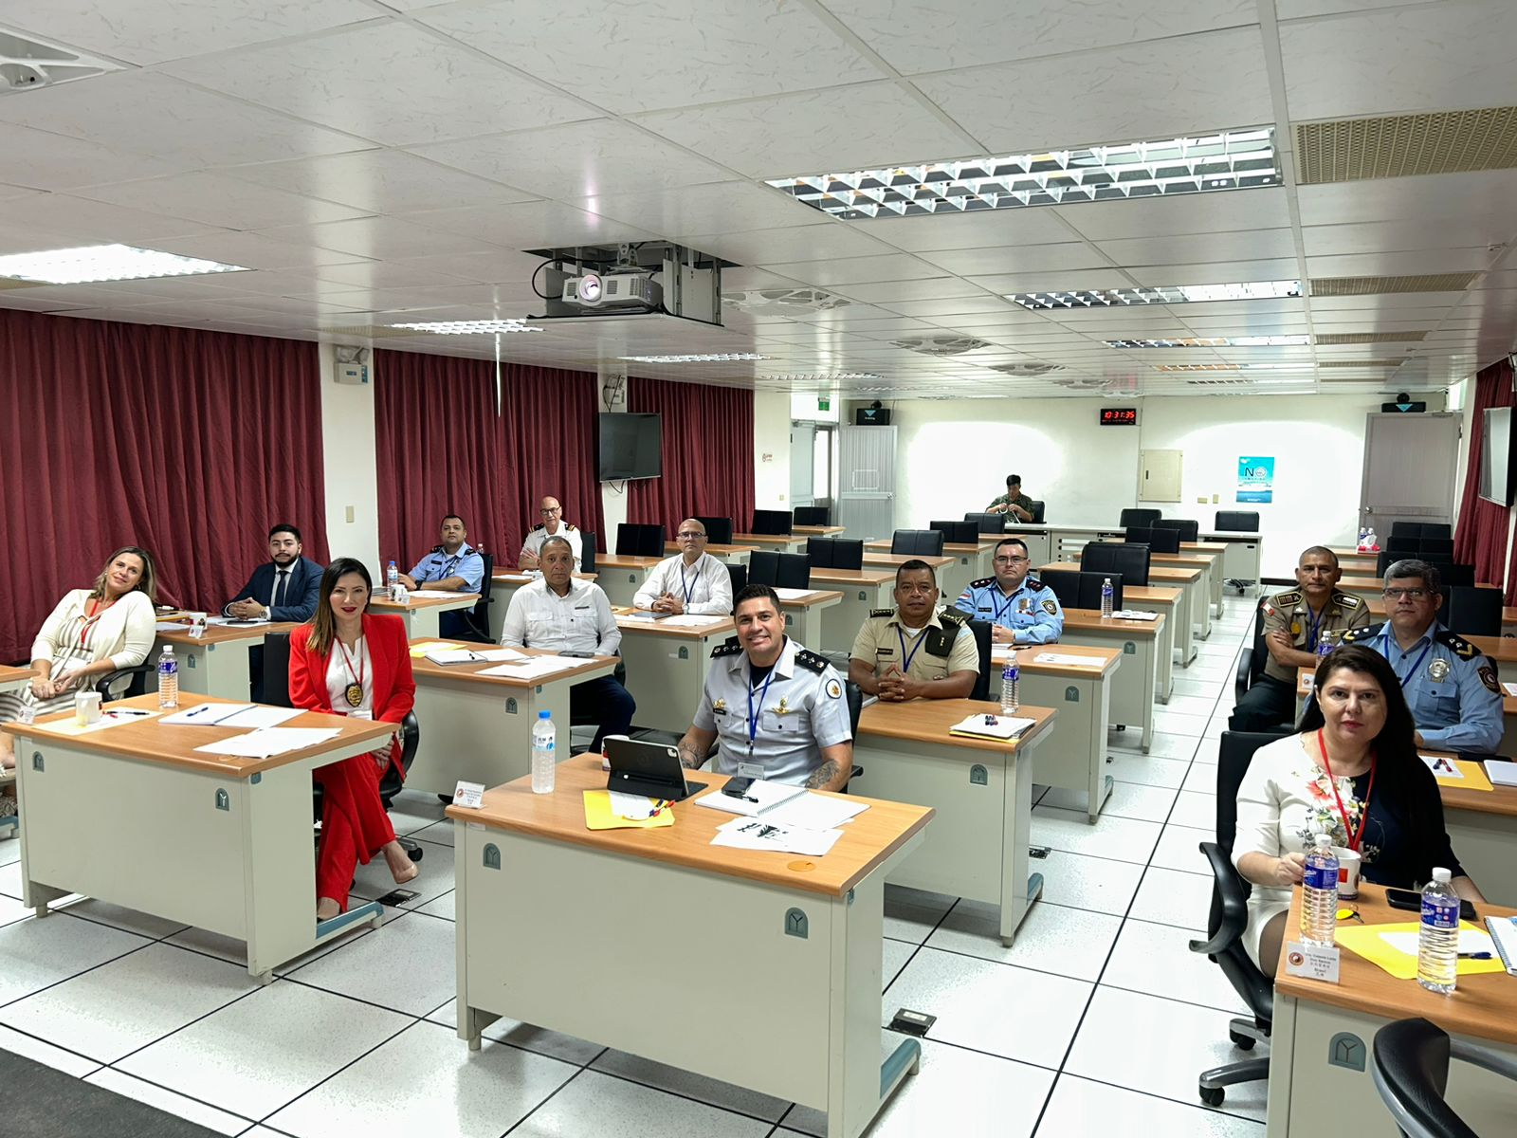 |  |  | 2023-09-29 | Representante de la DNM participó en curso dictado por el Gobierno de Taiwán

ANEXO I
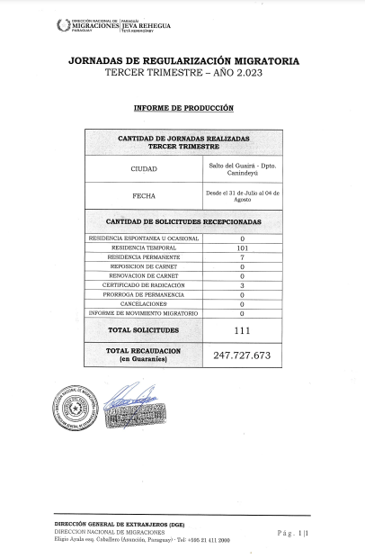
JORNADAS DE REGULARIZACIÓN MIGRATORIA

INFORME DE PRODUCCIÓN

 | CANTIDAD DE JORNADAS REALIZADAS
 | TERCER TRIMESTRE
 | CIUDAD | Salto del Guairá - Dpto. Canindeyú
 | FECHA | Desde el 31 de Julio al 04 de Agosto
 | CANTIDAD DE SOLICITUDES RECEPCIONADAS
 | RESIDENCIA ESPONTANEA U OCASIONAL | 0
 | RESIDENCIA TEMPORAL | 101
 | RESIDENCIA PERMANENTE | 7
 | REPOSICION DE CARNET | 0
 | RENOVACION DE CARNET | 0
 | CERTIFICADO DE RADICACIÓN | 3
 | PRORROGA DE PERMANENCIA | 0
 | CANCELACIONES | 0
 | INFORME DE MOVIMIENTO MIGRATORIO | 0
 | TOTAL SOLICITUDES | 111
 | TOTAL RECAUDACION | 247,727,673
 | (en Guaraníes)

ANEXO II
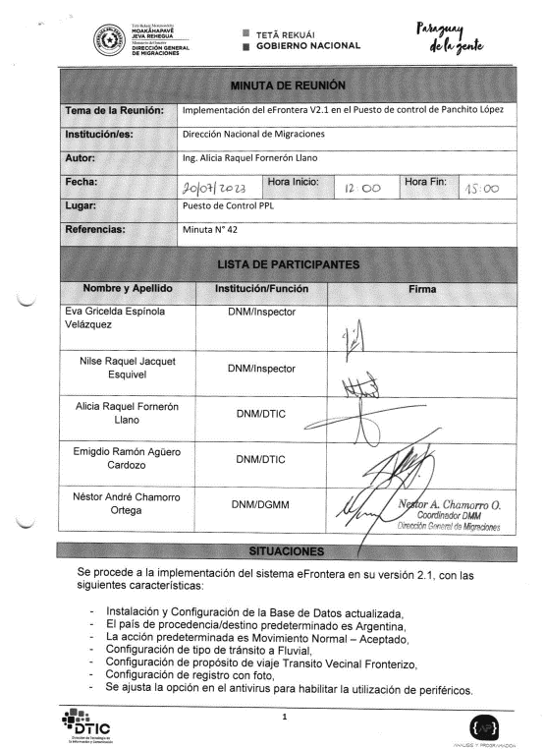
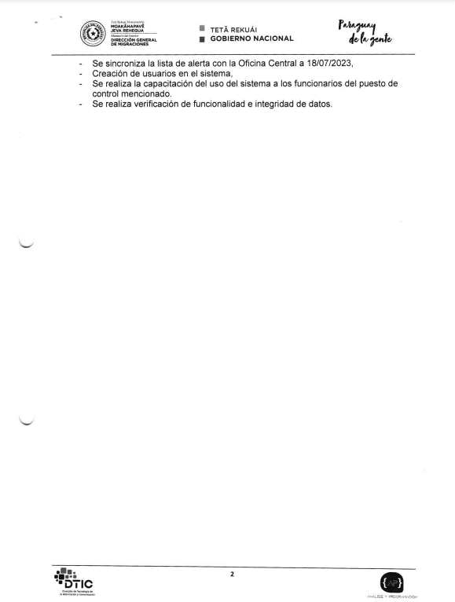
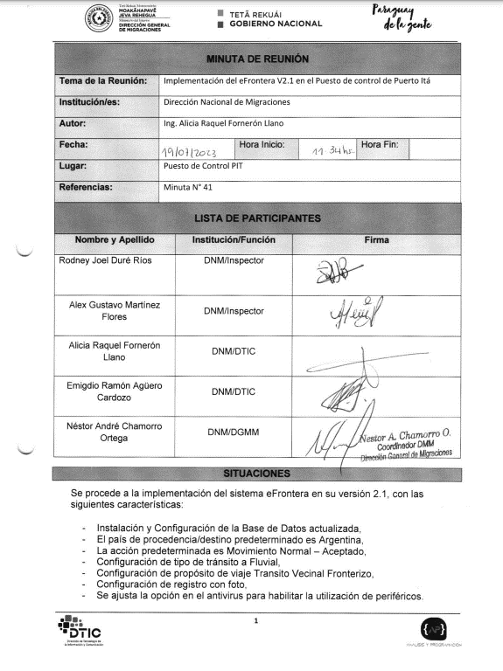

ANEXO III
